średnia
HIPOTEZA O JEDNEJ WARTOŚCI OCZEKIWANEJ H0 : EX= EX0
$$H_{0 }:EX=4$$
$$H_{1}:EX ≠4$$
liczebność próby mała (<100) - test t_studenta
µ0 | 4.00 |  | temp |  |  | tteoretyczne
parametry obliczone z próby
średnia | 3.60 |  |  | H1 dwu. | p= | 1.000 |  | hipoteza dwustronna
odch.st | 0.50
n | 4.00 |  |  |  |  | tteoretyczne
$$H_{1}:EX<4$$
Lss =ν | 3.00
α | 0.05 | 0.01 |  | H1 jedn. | p= | 0.500
 |  |  |  |  |  |  |  | hipoteza jednostronna
 |  |  |  |  |  | 0.500
$$H_{0 }:EX=4$$
$$H_{1}:EX ≠4$$
liczebność próby duża (>100) - test u
m0 | 4.00 |  | uemp |  |  | Uteoretyczne
średnia | 3.60 |  |  |  |  |  |  | hipoteza dwustronna
odch.st | 0.50 |  |  | H1 dwu. | p= | 1.000
n | 83.00
α | 0.05 |  |  |  |  | Uteoretyczne
$$H_{1}:EX<4$$
 | 0.01
 |  |  |  | H1 jedn. | p= | 0.500 |  | hipoteza jednostronna

 |  | TEST U
 |  | hipoteza dwustronna :
 |  | p = 2*(1-ROZKŁ.NORMALNY.S(MODUŁ.LICZBY(Uemp);prawda)
 |  | Uteoretyczne = OZKŁ.NORMALNY.S.ODWR(1-α/2)
 |  | Uteoretyczne = -ROZKŁ.NORMALNY.S.ODWR(1-α/2)

 |  | hipoteza jednostronna
 |  | p=1-ROZKŁ.NORMALNY.S(MODUŁ.LICZBY(Uemp);prawda)
 |  | Uteoret = ROZKŁ.NORMALNY.S.ODWR(1-α) |  |  |  |  | <- dla obszaru krytycznego prawostronnego
 |  |  |  |  |  |  | <- dla obszaru lewostronnego ta sama wartość z minusem
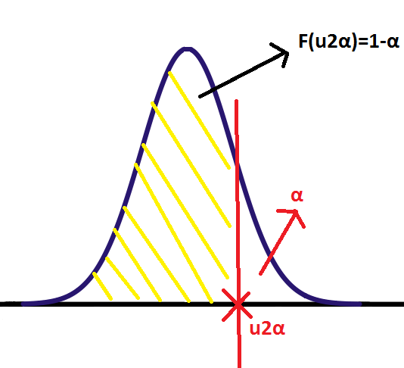
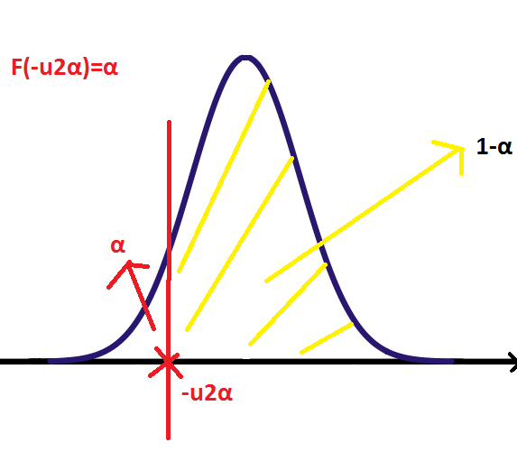
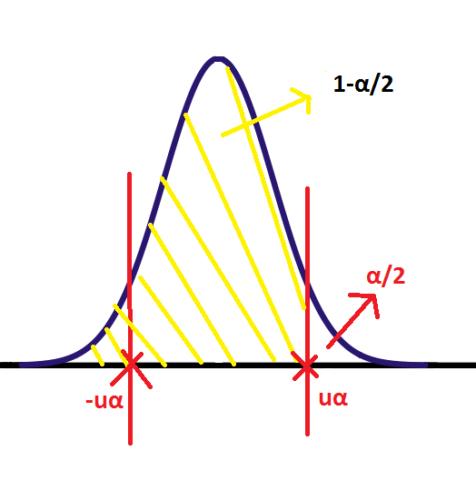

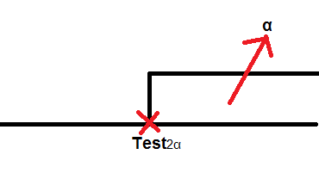
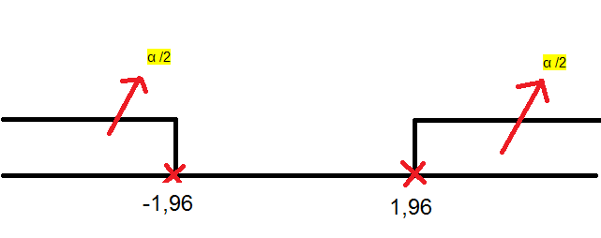
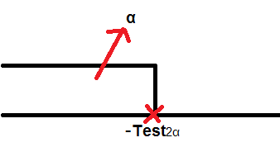

2 prawdop
HIPOTEZA O DWÓCH PRAWDOPODOBIEŃSTWACH H0 : p1 = p2

Liczebność prób musi być duża >100

w1 | 0.42 | uemp |  |  | Uteoretyczne
w2 | 0.54
N1 | 102 |  |  | H1 dwu. | p= | 1.000
N2 | 119 |  | H0:p1=p2
$$\overline{w}=\frac{n_{1}+n_{2}}{N_{1}+N_{2}}$$
α | 0.05 |  | H1:p1<p2 |  | Uteoretyczne
$$\overline{w}$$
$$\overline{N}$$
 |  |  |  | H1 jedn. | p= | 0.500

